예금잔액 불부합조서
<서식 14>

예금잔액 불부합 조서

1. 불부합 내역
 |  |  |  | (금액단위 : 원)
 | 결산잔액 | 금융기관 잔액 | 차액 | 비고
 | 777,962 | 20,577,962 | -19,800,000 | 2024학년도 신입생 입학금 수납금액 (132명*150,000원)

2. 사유

 | - 2024학년도 신입생 입학금 수납금액(132명*150,000원)

2024-02-29

위의 내용은 사실과 틀림없음을 확인함.

 |  |  | 포항제철유치원 행정실장 정 홍 (사인)
직인
 |  |  | 포항제철유치원 원 장 윤수정 (사인)

※ 잔액증명서와 함께 사인, 직인 날인 후 JPG 또는 PDF 파일로 제출(차액이 있는 학교에서만 제출)

예금잔액증명서
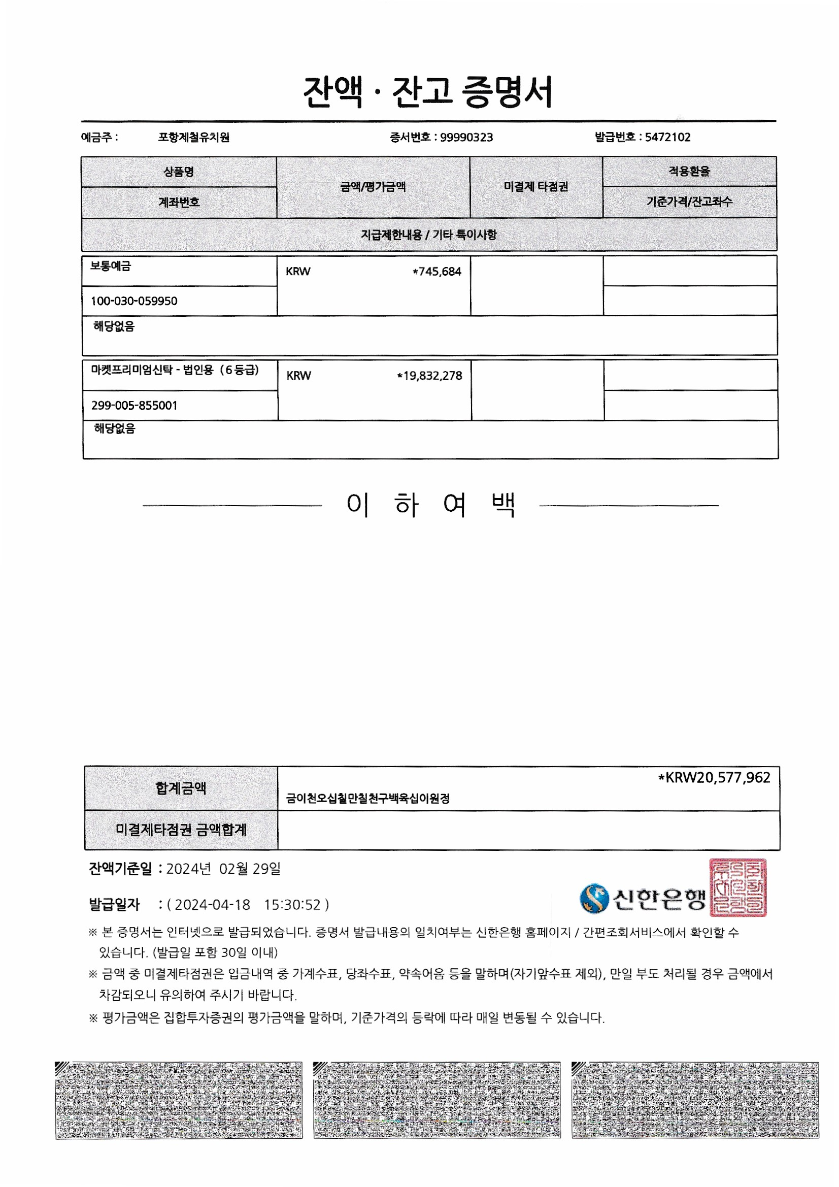
<서식 15>
예 금 잔 액 증 명 서

 |  |  |  |  | (금액단위 : 원)
예금종류 | 거래은행명 | 계좌번호 | 잔액 | 잔액지정일자 | 비고
보통예금 | 신한은행 | 100-030-059950 | 745,684 | 2024.02.29 | 교비
MMT | 신한은행 | 299-005-855001 | 19,832,278 | 2024.02.29 | 교비

계 |  |  | 20,577,962

※ 금융기관에서 발행한 잔액증명서는 JPG 또는 PDF 파일로 별도 첨부
※ 잔액지정일자 : 2024.2.29 기준

